상품제안서
코끼리 듀얼슬림팩 보조배터리 10000mAh | 상품코드: S40572

 |  |  |  |  |  |  | 02-713-8555 | www.synergygift.co.kr
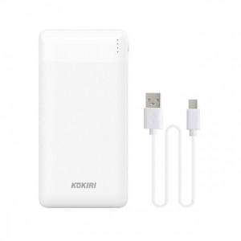

【상세/제작정보】 | <span style="font-size: 14pt;">※ 운임비 별도 발생 됩니다.</span>

【인쇄/포장옵션】 | 레이저, 풀칼라 / 포장지포장

【공급단가】 | 수량 | 30~ | 100~ | 300~ | 1,000~ | 3,000~
*VAT별도 | 단가 | 8,640원 | 8,180원 | 7,850원 | 7,500원 | 7,400원

【상품 URL】 | https://www.synergygift.co.kr:443/src/goods_detail.php?gdno=40572

